Sheet1
3B1 | 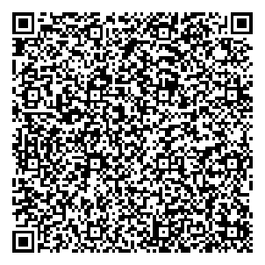
Рассолов М.С. тел. + 7 906 444 44 46

